1.3
voltar à página inicial |  |  |  | 1 - CLAREZA DO CONTEÚDO
 | S | N | NA
 | x |  |  | 1.3 Cada bloco de conteúdo contém a sua data de atualização
 |  |  |  | Cada bloco de conteúdo isolado ou conjunto de blocos de conteúdo relacionado deverá ter a data da sua atualização associada, expressa num tamanho de letra 2 pontos abaixo ao do corpo do texto, com contraste mais reduzido mas nunca inferior a 4,5:1.

 | Listagem de evidências
 |  |  |  |  | Notas:
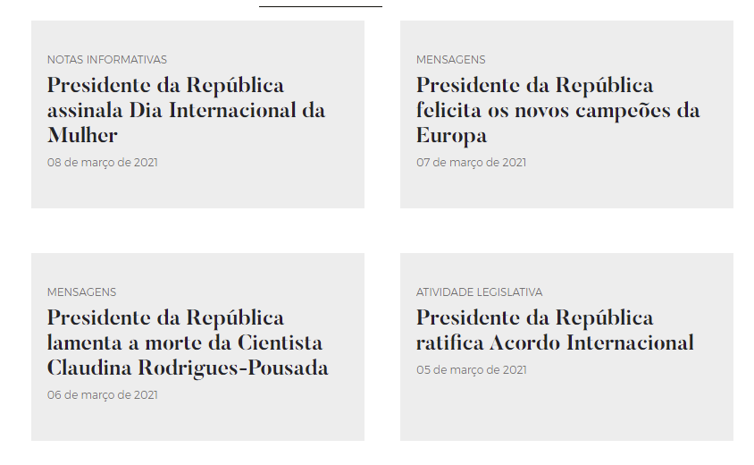

1.4
voltar à página inicial |  |  |  | 1 - CLAREZA DO CONTEÚDO
 | S | N | NA
 | x |  |  | 1.4 A informação sobre a entidade responsável pelo conteúdo está em todas as páginas
 |  |  |  | A identificação da entidade responsável pelos conteúdos produzidos, incluindo uma hiperligação para a página de contactos deverá constar do rodapé de todas as páginas.

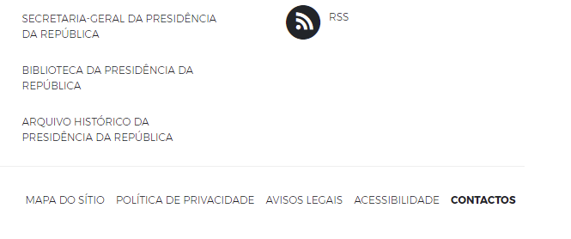
 | Listagem de evidências
 |  |  |  |  | Notas:
 |  |  |  |  | Encontra-se no rodapé em todas as páginas do sítio Web, a informação sobre a entidade responsável. No menu principal, igualmente presente em todas as páginas, existe uma hiperligação para a página de Contactos.

2.3
voltar à página inicial |  |  |  | 2 - USABILIDADE DO CONTEÚDO
 | S | N | NA
 | x |  |  | 2.3 Blocos e linhas de texto com largura não superior a 100 caracteres
 |  |  |  | Para manter o conforto de leitura, os blocos ou linhas de texto não deverão ter mais de 100 caracteres de largura. Os 80 caracteres correspondem à dimensão que se apresenta nos estudos como a mais confortável para os utilizadores.

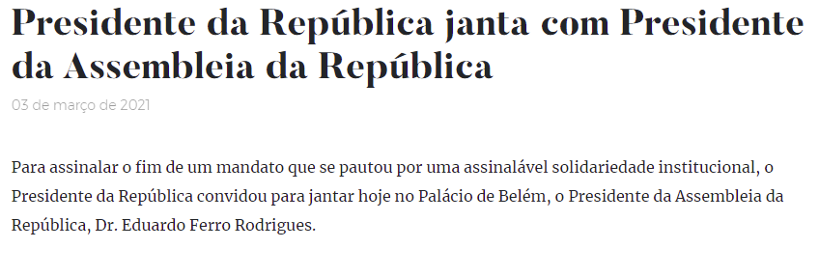
 | Listagem de evidências
 |  |  |  |  | Notas:
 |  |  |  |  | As linhas de texto não excedem os 100 caracteres. Página: https://www.presidencia.pt/atualidade/toda-a-atualidade/2021/03/presidente-da-republica-janta-com-presidente-da-assembleia-da-republica/

3.1
voltar à página inicial |  |  |  | 3 - ESTRUTURA DA NAVEGAÇÃO
 | S | N | NA
 | x |  |  | 3.1 Nenhum nível de navegação tem mais de 9 opções
 |  |  |  | A navegação principal deve ser equilibrada, nem com demasiadas opções de topo sem opções secundárias, nem com poucas opções de topo e muitas opções secundarias. Nenhum nível de navegação deve ter mais de 9 opções.

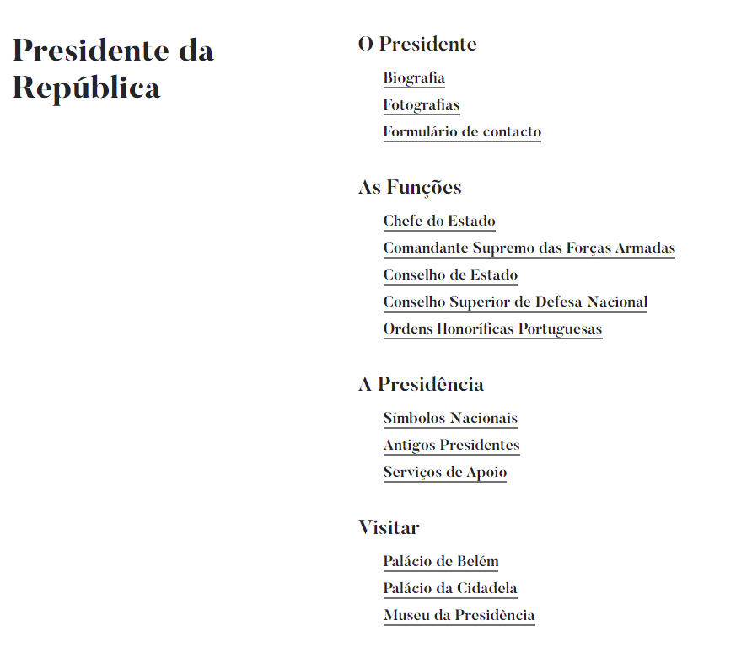
 | Listagem de evidências
 |  |  |  |  | Notas:
 |  |  |  |  | Nenhum item de navegação tem mais de 9 opções

4.2
voltar à página inicial |  |  |  | 4 - ESTRUTURA DA INFORMAÇÃO
 | S | N | NA
 | x |  |  | 4.2 O layout do sítio Web é adaptável a plataformas móveis sem necessidade de efetuar varrimento horizontal
 |  |  |  | O layout do sítio Web deve ser adaptável aos tamanhos mais comuns de visualização, adaptando-se a várias larguras de ecrã sem que surjam barras de varrimento horizontais.

 | Listagem de evidências
 |  |  |  |  | Notas:
 |  |  |  |  | Em nenhum dos testes efetuados, com dispositivos de diversas dimensões, foi necessário recorrer ao varrimento horizontal.
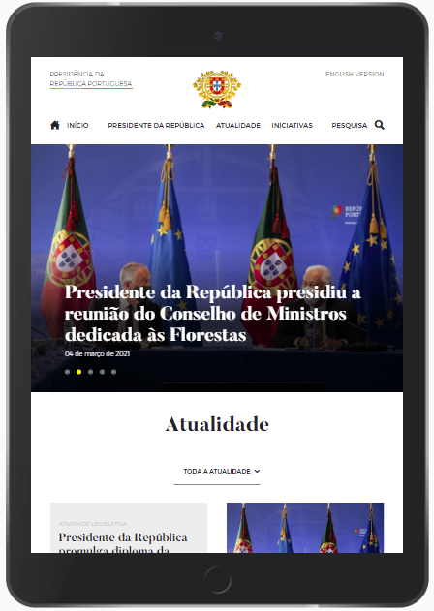
 |  | Tablet

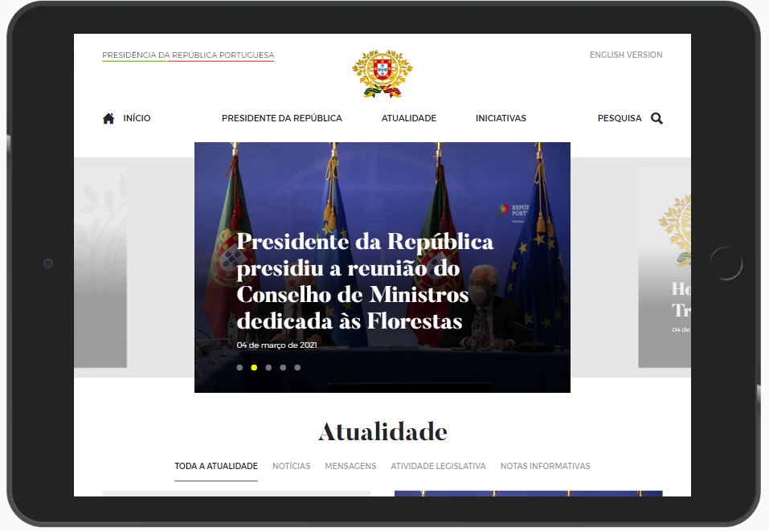

 |  | Smartphone
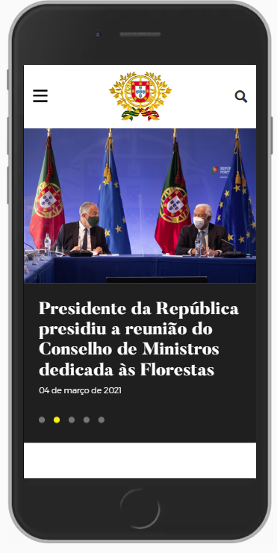

5.3
voltar à página inicial |  |  |  | 5 - ELEMENTOS INTERATIVOS
 | S | N | NA
 | x |  |  | 5.3 Há apenas um botão de ação principal por página e o mesmo encontra-se destacado
 |  |  |  | Deve existir apenas um botão de ação principal por página e o mesmo deve apresentar-se numa cor contrastante. Todos os outros botões devem ser considerados como secundários.

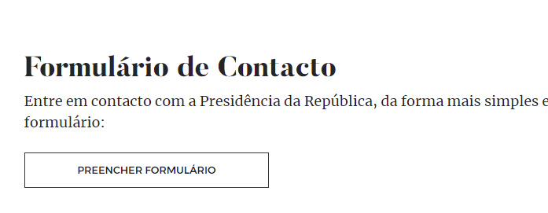
 | Listagem de evidências
 |  |  |  |  | Notas:
 |  |  |  |  | No exemplo, existe um botão destacado de ação principal. Página: https://www.presidencia.pt/contactos/

5.4
voltar à página inicial |  |  |  | 5 - ELEMENTOS INTERATIVOS
 | S | N | NA
 | x |  |  | 5.4 Elementos gráficos interativos têm de aparentar ser clicáveis
 |  |  |  | Os elementos gráficos clicáveis devem ser percecionáveis como tal, através da forma, da cor ou do aparente volume.

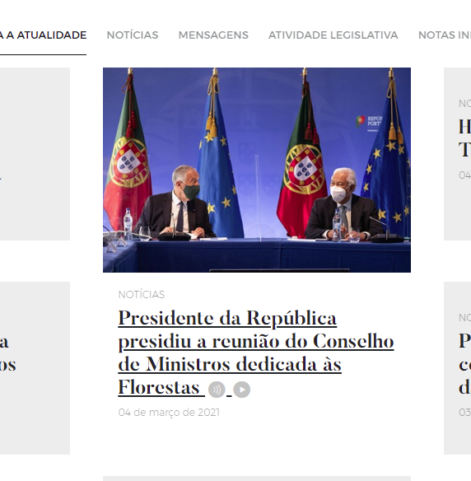
 | Listagem de evidências
 |  |  |  |  | Notas:
 |  |  |  |  | Apesar de considerarmos que os elementos gráficos interativos aparentam ser clicáveis, parece-nos ser possível melhorar alguns elementos

